Sheet1
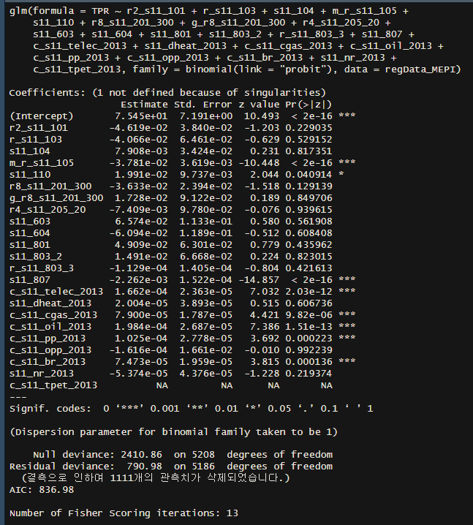
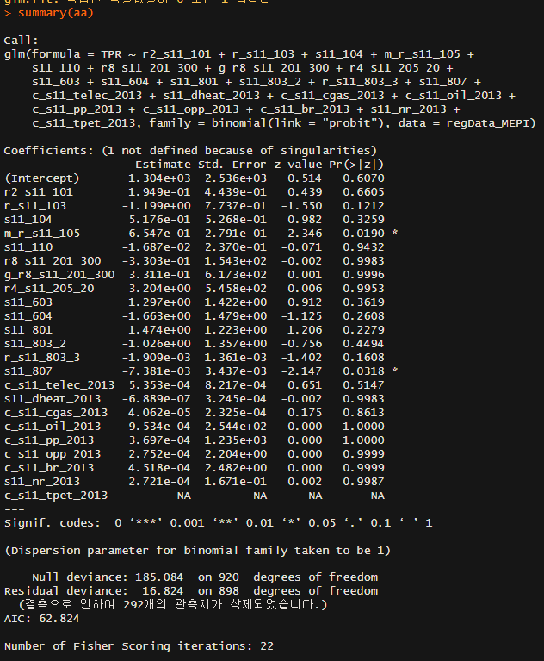
종속변수 | 설명변수
TenPerRule
MEPI

r2_s11_101 | 주택종류 | 더미 | 10개 | g_r2_s11_101 | 주택종류_범주화 | 3
r_s11_103 | 외벽수 | 연속
s11_104 | 주택방향 | 더미 | 8개
m_r_s11_105 | 준공년도 | 연속
s11_110 | 외벽창문수 | 연속 |  | r_s11_110_11 | 외벽창문_이중창문수 |  | s11_110_12 | 외벽창문_이중유리창수
r8_s11_201_300 | 실제 주이용 주난방설비기기 | 더미 | 23개
g_r8_s11_201_300 | 주난방연료 | 더미 | 7개
r4_s11_205_20 | 실제 주이용하는 취사설비기기 | 더미 | 8개
s11_603 | 2020년_여름철_냉방만족도 | 더미 | 5개
s11_604 | 2020년 겨울철 난방 만족도 | 더미 | 5개
s11_801 | 가구원수 | 연속
s11_803_2 | 가구주_ 교육정도 | 더미 | 4개
r_s11_803_3 | 가구주_ 출생년도(주민등록 기준) | 연속
s11_807 | 연간 총소득(세금공제 후) | 연속

c_s11_telec_2013 | 전기합계_연간소비량 | 연속
s11_dheat_2013 | 지역난방_연간소비량 | 연속
c_s11_cgas_2013 | 도시가스_연간소비량 | 연속
c_s11_oil_2013 | 등유_연간소비량 | 연속
c_s11_pp_2013 | 프로판_연간소비량 | 연속
c_s11_opp_2013 | 기타석유_연간소비량 | 연속
c_s11_br_2013 | 연탄_합계_연간소비량 | 연속
s11_nr_2013 | 기타연료_연간소비량 | 연속
c_s11_tpet_2013 | 석유소계_연간소비량 | 연속

